상품제안서
종이 상장케이스 | 상품코드: S37465

 |  |  |  |  |  |  | 02-713-8555 | www.synergygift.co.kr
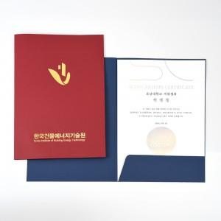

【상세/제작정보】 | <p><span style="font-size: 14pt;">※배송비 별도 상품입니다.(박스당 50개입 6,000원 부가세별도)</span></p>

【인쇄/포장옵션】 | 금박, 은박 / 포장불가능

【공급단가】 | 수량 | 50~ | 100~ | 500~ | 1,000~ | 3,000~
*VAT별도 | 끼움식 | 1,110원 | 1,000원 | 970원 | 870원 | 840원
 | 홀더식 | 1,320원 | 1,200원 | 1,160원 | 1,050원 | 1,010원

【상품 URL】 | https://www.synergygift.co.kr:443/src/goods_detail.php?gdno=37465

